SKU
商品详情 |  | 官方指导价 |  |  |  |  |  | 官方指导促销价 |  |  |  |  |  | 到手价
Product Description |  | Official Tag Price |  |  |  |  |  | Promotional Guide Price |  |  |  |  |  | Actual Price (after discount)
商品主图 | SKU | COACH 天猫旗舰店 | COACH官网 | COACH蔻驰零售精品店 | COACH京东自营店 | COACH海外旗舰店 | Price Difference (Y/N) | COACH 天猫旗舰店 | COACH官网 | COACH蔻驰零售精品店 | COACH京东自营店 | COACH海外旗舰店 | Price Difference (Y/N) | COACH 天猫旗舰店 | COACH官网 | COACH蔻驰零售精品店 | COACH京东自营店 | COACH海外旗舰店 | Price Difference (Y/N)
Product Picture | SKU | COACH TMall Flagship Store | COACH China Official Website | COACH Retail Boutique | COACH JD Self Operated | COACH TMall Global Store | Price Difference (Y/N) | COACH TMall Flagship Store | COACH China Official Website | COACH Retail Boutique | COACH JD Self Operated | COACH TMall Global Store | Price Difference (Y/N) | COACH TMall Flagship Store | COACH China Official Website | COACH Retail Boutique | COACH JD Self Operated | COACH TMall Global Store | Price Difference (Y/N)
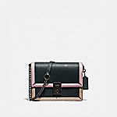 | 89070 V5PTO | / | 4950 | / | 4950 | / | N | / | 4950 | / | 2475(-2475) | / | Y | / | 4950 | / | 2475(-2475) | / | Y
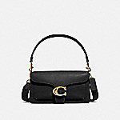 | 73995 B4/LJ | 4500 | 4500 | 4500 | 4500 | 4950(450) | Y | 4500 | 4500 | 4500 | 2475(-2025) | 3890(-610) | Y | 4500 | 4500 | 4050(-450) | 2475(-2025) | 3370(-1130) | Y
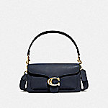 | 73995 B4BHP | 4500 | 4500 | 4500 | 4500 | 4950(450) | Y | 4500 | 4500 | 4500 | 1999(-2501) | 3890(-610) | Y | 4500 | 4500 | 4050(-450) | 1999(-2501) | 3370(-1130) | Y
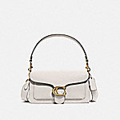 | 73995 B4EB1 | / | 4500 | 4500 | / | 4950(450) | Y | / | 4500 | 4500 | / | 3890(-610) | Y | / | 4500 | 4050(-450) | / | 3370(-1130) | Y
 | 89143 B4RGL | / | 4950 | / | 4950 | 4500(-450) | Y | / | 4950 | / | 3218(-1732) | 3880(-1070) | Y | / | 4950 | / | 3218(-1732) | 3360(-1590) | Y
 | C0239 JIBLK | 5950 | 5950 | / | / | / | N | 5950 | 5950 | / | / | / | N | 5430(-520) | 5950 | / | / | / | Y
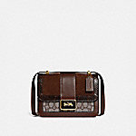 | C0712 B4S0M | / | 5950 | 5950 | / | / | N | / | 5950 | 5950 | / | / | N | / | 5950 | 5355(-595) | / | / | Y
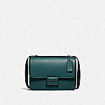 | C0714 V5FOR | 5950 | 5950 | / | / | / | N | 5950 | 5950 | / | / | / | N | 5430(-520) | 5950 | / | / | / | Y
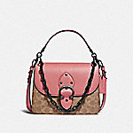 | C0750 V5SI3 | / | 5950 | 5950 | / | / | N | / | 5950 | 5950 | / | / | N | / | 5950 | 5355(-595) | / | / | Y
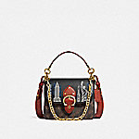 | C0770 B4SI0 | / | 6500 | / | 6500 | / | N | / | 6500 | / | 3575(-2925) | / | Y | / | 6500 | / | 3275(-3225) | / | Y
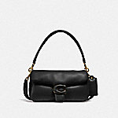 | C0772 B4/BK | / | 5950 | / | 5950 | / | N | / | 5950 | / | 2999(-2951) | / | Y | / | 5950 | / | 2999(-2951) | / | Y
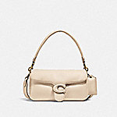 | C0772 B4/IY | / | 5950 | / | 5950 | / | N | / | 5950 | / | 2999(-2951) | / | Y | / | 5950 | / | 2999(-2951) | / | Y
 | C0774 B4RH0 | 5950 | / | 5950 | / | / | N | 5950 | / | 5950 | / | / | N | 5430(-520) | / | 5355(-595) | / | / | Y
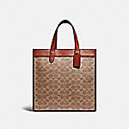 | C0776 B4SI0 | / | 4950 | 4950 | / | / | N | / | 4950 | 4950 | / | / | N | / | 4950 | 4455(-495) | / | / | Y
 | C0777 B4CAH | / | 4950 | 4950 | / | / | N | / | 4950 | 4950 | / | / | N | / | 4950 | 4455(-495) | / | / | Y
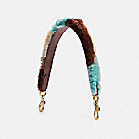 | C0803 B4N5M | 1950 | 1950 | 1950 | / | / | N | 1950 | 1950 | 1950 | / | / | N | 1950 | 1950 | 1755(-195) | / | / | Y
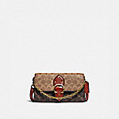 | C0831 B4SI0 | 4200 | 4200 | 4200 | / | / | N | 4200 | 4200 | 4200 | / | / | N | 4200 | 4200 | 3780(-420) | / | / | Y
 | C0840 B4CAH | 4500 | 4500 | 4500 | / | / | N | 3825(-675) | 3825(-675) | 4500 | / | / | Y | 3825(-675) | 3825(-675) | 4050(-450) | / | / | Y
 | C0842 V5NB2 | / | 4500 | / | 4500 | / | N | / | 4500 | / | 1599(-2901) | / | Y | / | 4500 | / | 1599(-2901) | / | Y
 | C1220 B4MVZ | 1950 | 1950 | 1950 | / | / | N | 1950 | 1950 | 1950 | / | / | N | 1950 | 1950 | 1755(-195) | / | / | Y
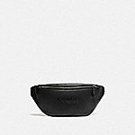 | C2291 JIBLK | 3950 | / | 3950 | / | / | N | 3950 | / | 3950 | / | / | N | 3950 | / | 3555(-395) | / | / | Y
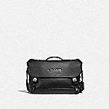 | C2292 JIBLK | 4950 | / | 4950 | / | / | N | 4950 | / | 4950 | / | / | N | 4950 | / | 4455(-495) | / | / | Y
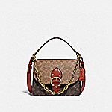 | C2418 B4SI0 | / | 5950 | 5950 | / | / | N | / | 5950 | 5950 | / | / | N | / | 5950 | 5355(-595) | / | / | Y
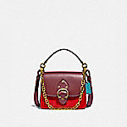 | C2449 B4S9J | / | 4950 | / | 4950 | / | N | / | 4950 | / | 2475(-2475) | / | Y | / | 4950 | / | 2475(-2475) | / | Y
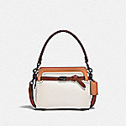 | C2586 V5SBJ | / | 5600 | / | 5600 | / | N | / | 5600 | / | 3640(-1960) | / | Y | / | 5600 | / | 3640(-1960) | / | Y
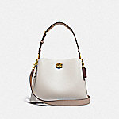 | C2590 B4CAH | 4500 | 4500 | 4500 | / | / | N | 4500 | 4500 | 4500 | / | / | N | 4500 | 4500 | 4050(-450) | / | / | Y
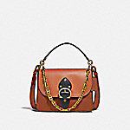 | C2595 B4SBA | 5950 | 5950 | 5950 | / | / | N | 5950 | 5950 | 5950 | / | / | N | 5430(-520) | 5950 | 5355(-595) | / | / | Y
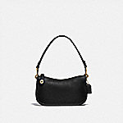 | C2643 B4/BK | / | 1950 | / | / | 1950 | N | / | 1950 | / | / | 1900(-50) | N | / | 1950 | / | / | 1900(-50) | N
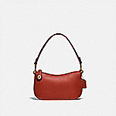 | C2643 B4SAR | / | 1950 | / | / | 1950 | N | / | 1950 | / | / | 1900(-50) | N | / | 1950 | / | / | 1900(-50) | N
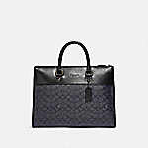 | C2682 JICHR | 5600 | 5600 | 5600 | / | / | N | 5600 | 5600 | 5600 | / | / | N | 5600 | 5600 | 4520(-1080) | / | / | Y
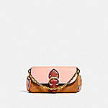 | C2697 B4SB8 | 3950 | 3950 | 3950 | / | / | N | 3950 | 3950 | 3950 | / | / | N | 3950 | 3950 | 3555(-395) | / | / | Y
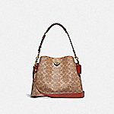 | C2745 B4NQ4 | / | / | 4500 | 4500 | 4500 | N | / | / | 4500 | 2925(-1575) | 3880(-620) | Y | / | / | 4050(-450) | 2925(-1575) | 3360(-1140) | Y
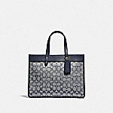 | C3282 B4RH3 | 3950 | / | 3950 | / | / | N | 3950 | / | 3950 | / | / | N | 3950 | / | 3199.5(-750.5) | / | / | Y
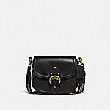 | C3738 B4/BK | / | 6500 | / | / | 6500 | N | / | 6500 | / | / | 4990(-1510) | Y | / | 6500 | / | / | 4470(-2030) | Y
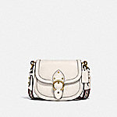 | C3738 B4/IY | / | 6500 | / | / | 6500 | N | / | 6500 | / | / | 4990(-1510) | Y | / | 6500 | / | / | 4470(-2030) | Y
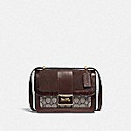 | C3756 B4S0M | 5950 | 5950 | 5950 | / | / | N | 5950 | 5950 | 5950 | / | / | N | 5430(-520) | 5950 | 5355(-595) | / | / | Y
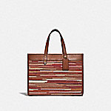 | C3859 B4MBV | 4950 | 4950 | 4950 | / | / | N | 4950 | 4950 | 4950 | / | / | N | 4950 | 4950 | 4455(-495) | / | / | Y
 | 29411 GM/AZ | 3200 | / | 3200 | / | / | N | 2720(-480) | / | 2447(-753) | / | / | Y | 2720(-480) | / | 2202.3(-997.6999999999998) | / | / | Y
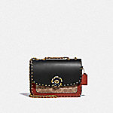 | C3758 B4NQ4 | 5950 | 5950 | / | 5950 | / | N | 5950 | 4760(-1190) | / | 3850(-2100) | / | Y | 5430(-520) | 4760(-1190) | / | 3850(-2100) | / | Y
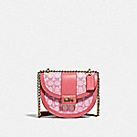 | C3921 B4SBV | 4500(-1000) | 5500 | 4500(-1000) | / | / | Y | 4500(-1000) | 5500 | 4500(-1000) | / | / | Y | 4500(-1000) | 5500 | 4050(-1450) | / | / | Y
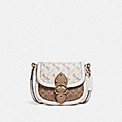 | C3841 B4SN5 | 6500 | 6500 | 6500 | / | / | N | 6500 | 6500 | 6500 | / | / | N | 5980(-520) | 6500 | 5850(-650) | / | / | Y
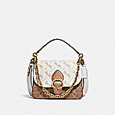 | C5061 B4SN6 | 5950 | 5950 | 5950 | / | / | N | 5950 | 5950 | 5950 | / | / | N | 5430(-520) | 5950 | 5355(-595) | / | / | Y
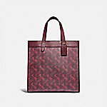 | 89143 B4RTQ | 4950 | / | 4950 | / | / | N | 4950 | / | 4950 | / | / | N | 4950 | / | 4455(-495) | / | / | Y
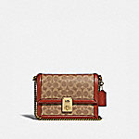 | 3492 B4NQ4 | 4950 | 4950 | 4950 | / | / | N | 4950 | 4950 | 4950 | / | / | N | 4950 | 4950 | 4455(-495) | / | / | Y
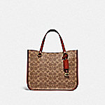 | C3889 B4NQ4 | / | 3950 | / | / | 3950 | N | / | 3950 | / | / | 3830(-120) | Y | / | 3950 | / | / | 3310(-640) | Y
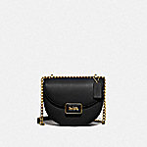 | C3463 B4/BK | 4500(-1000) | 4500(-1000) | 4500(-1000) | / | / | Y | 4500(-1000) | 4500(-1000) | 4500(-1000) | / | / | Y | 4500(-1000) | 4500(-1000) | 4050(-1450) | / | / | Y
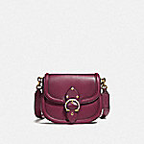 | C3738 B4BCY | 6500 | / | 6500 | / | / | N | 6500 | / | 6500 | / | / | N | 5980(-520) | / | 5850(-650) | / | / | Y
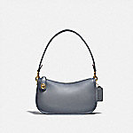 | C0638 B4GRT | / | / | 2900 | 2900 | / | N | / | / | 2900 | 2175(-725) | / | Y | / | / | 2610(-290) | 2175(-725) | / | Y
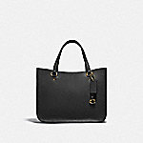 | C3460 B4/BK | / | 3950 | / | 3950 | 3950 | N | / | 3950 | / | 2568(-1382) | 3830(-120) | Y | / | 3950 | / | 2568(-1382) | 3310(-640) | Y
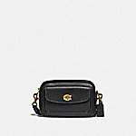 | C0823 B4/BK | 3500 | 3500 | 3500 | 3500 | / | N | 2975(-525) | 2678(-822) | 2676.5(-823.5) | 1750(-1750) | / | Y | 2975(-525) | 2678(-822) | 2408.85(-1091.15) | 1750(-1750) | / | Y
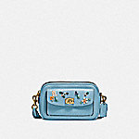 | C3881 B4/AZ | 4600 | / | 4600 | / | / | N | 3680(-920) | / | 3679(-921) | / | / | Y | 3680(-920) | / | 3311.1(-1288.9) | / | / | Y
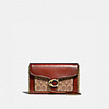 | 6909 B4NQ4 | / | / | 3500 | 3500 | / | N | / | / | 3500 | 1820(-1680) | / | Y | / | / | 3150(-350) | 1820(-1680) | / | Y
 | 4761 B4RGI | / | 4500 | 4500 | / | / | N | / | 4500 | 4500 | / | / | N | / | 4500 | 4050(-450) | / | / | Y
 | C3821 B4S9W | / | 1250 | 1250 | / | / | N | / | 1250 | 1250 | / | / | N | / | 1250 | 1125(-125) | / | / | Y
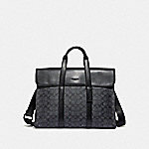 | 39775 QBCHR | 5600(150) | 5600(150) | / | / | / | Y | 5600 | 5600 | / | / | / | N | 5080(-520) | 5600 | / | / | / | Y
 | C3804 JIBLK | 5600 | 5600 | 5600 | / | / | N | 5600 | 5600 | 5600 | / | / | N | 5080(-520) | 5600 | 5040(-560) | / | / | Y
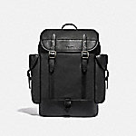 | C1058 JIBLK | 6500 | 6500 | 6500 | / | / | N | 6500 | 6500 | 6500 | / | / | N | 5980(-520) | 6500 | 5850(-650) | / | / | Y
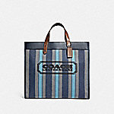 | C3798 JISMN | 4950 | 4950 | 4950 | / | / | N | 4950 | 4950 | 4950 | / | / | N | 4950 | 4950 | 4455(-495) | / | / | Y
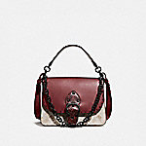 | 4593 V5RGH | / | 6500 | 6500 | 6500 | / | N | / | 6500 | 6500 | 3575(-2925) | / | Y | / | 6500 | 5850(-650) | 3275(-3225) | / | Y
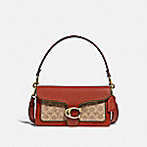 | 6793 B4NQ4 | / | 4950 | 4950 | 4950 | / | N | / | 4950 | 4950 | 2199(-2751) | / | Y | / | 4950 | 4455(-495) | 2199(-2751) | / | Y
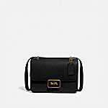 | 3928 B4/BK | / | / | 5950 | 5950 | 5950 | N | / | / | 5950 | 3570(-2380) | 4990(-960) | Y | / | / | 5355(-595) | 3570(-2380) | 4470(-1480) | Y
 | 3928 B4/IY | 5950 | / | 5950 | 5950 | / | N | 5950 | / | 5950 | 3850(-2100) | / | Y | 5430(-520) | / | 4819.5(-1130.5) | 3850(-2100) | / | Y
 | 4595 B4RGI | / | 6500 | 6500 | 6500 | / | N | / | 6500 | 6500 | 3575(-2925) | / | Y | / | 6500 | 5850(-650) | 3575(-2925) | / | Y
 | 5211 B4/BK | / | / | 4950 | / | 4950 | N | / | / | 3959(-991) | / | 3580(-1370) | Y | / | / | 3563.1(-1386.9) | / | 3060(-1890) | Y
 | 5601 V5BLK | / | 4950 | 4950 | / | / | N | / | 4950 | 4950 | / | / | N | / | 4950 | 4455(-495) | / | / | Y
 | 7168 B4/HA | / | 4950 | / | / | 4950 | N | / | 4950 | / | / | 3890(-1060) | Y | / | 4950 | / | / | 3370(-1580) | Y
 | 6807 V5DPK | 6500 | 6500 | 6500 | / | / | N | 6500 | 6500 | 6500 | / | / | N | 5980(-520) | 6500 | 5850(-650) | / | / | Y
 | 4813 B4SHG | 3200 | / | 3200 | / | / | N | 3200 | / | 3200 | / | / | N | 3200 | / | 2880(-320) | / | / | Y
 | 6908 V5BLK | / | 3500 | 3500 | 3500 | / | N | / | 3500 | 3500 | 1399(-2101) | / | Y | / | 3500 | 3150(-350) | 1399(-2101) | / | Y
 | 7110 B4/HA | / | 3500 | 3500 | / | / | N | / | 3500 | 3500 | / | / | N | / | 3500 | 3150(-350) | / | / | Y
 | 5079 JIQUA | 5600 | 5600 | / | / | / | N | 5600 | 5600 | / | / | / | N | 5080(-520) | 5600 | / | / | / | Y
 | 4072 JIA7U | 6500 | / | 6500 | / | / | N | 6500 | / | 6500 | / | / | N | 5980(-520) | / | 5850(-650) | / | / | Y
 | 89144 B4RGL | / | 4950 | 4950 | / | / | N | / | 4950 | 4950 | / | / | N | / | 4950 | 4455(-495) | / | / | Y
 | C0244 JIBLK | / | 6500 | 6500 | / | / | N | / | 6500 | 6500 | / | / | N | / | 6500 | 5850(-650) | / | / | Y
 | C0669 SVDTV | / | 3500 | 3500 | / | / | N | / | 1980(-1520) | 3500 | / | / | Y | / | 1980(-1520) | 3150(-350) | / | / | Y
 | C1052 JICHR | / | 4950 | 4950 | / | / | N | / | 4950 | 4950 | / | / | N | / | 4950 | 4455(-495) | / | / | Y
 | C1053 JICHR | / | 4950 | 4950 | / | / | N | / | 4950 | 4950 | / | / | N | / | 4950 | 4455(-495) | / | / | Y
 | C2263 V5TAU | / | 4950 | / | 4950 | / | N | / | 4950 | / | 2495(-2455) | / | Y | / | 4950 | / | 2495(-2455) | / | Y
 | C2278 V5GRT | / | 5950 | / | 5950 | / | N | / | 5950 | / | 2975(-2975) | / | Y | / | 5950 | / | 2975(-2975) | / | Y
 | C2586 V5SBK | / | 5600 | / | 5600 | / | N | / | 5600 | / | 3640(-1960) | / | Y | / | 5600 | / | 3640(-1960) | / | Y
 | C2617 V5SBD | / | 3950 | 3950 | / | / | N | / | 3950 | 3950 | / | / | N | / | 3950 | 3555(-395) | / | / | Y
 | C2670 JICHR | / | 5950 | 5950 | / | / | N | / | 5950 | 5950 | / | / | N | / | 5950 | 5355(-595) | / | / | Y
 | C2681 JICHR | / | 4950 | 4950 | / | / | N | / | 4950 | 4950 | / | / | N | / | 4950 | 4455(-495) | / | / | Y
 | C2791 B4SI1 | / | 4950 | 4950 | / | / | N | / | 4208(-742) | 4207(-743) | / | / | Y | / | 4208(-742) | 3407.67(-1542.33) | / | / | Y
 | C3859 B4RHR | / | 4950 | 4950 | / | / | N | / | 4950 | 4950 | / | / | N | / | 4950 | 4455(-495) | / | / | Y
 | C0801 V5GRT | / | 3950 | / | 3950 | / | N | / | 3950 | / | 1975(-1975) | / | Y | / | 3950 | / | 1975(-1975) | / | Y
 | C3890 B4NQ4 | / | 3950 | / | 3950 | / | N | / | 3950 | / | 2568(-1382) | / | Y | / | 3950 | / | 2568(-1382) | / | Y
 | C3968 GDDEN | / | 3950 | 3950 | / | / | N | / | 1880(-2070) | 1879(-2071) | / | / | Y | / | 1880(-2070) | 1691.1(-2258.9) | / | / | Y
 | 31541 B4NQ4 | / | 650(50) | 650(50) | / | / | N | / | 650 | 650 | / | / | N | / | 650 | 585(-65) | / | / | N
 | 5476 B4SBX | / | 950 | 950 | / | / | N | / | 950 | 950 | / | / | N | / | 950 | 855(-95) | / | / | N
 | C3802 OLSMR | / | 6500 | 6500 | / | / | N | / | 6500 | 6500 | / | / | N | / | 6500 | 5850(-650) | / | / | Y
 | C4673 OLSV0 | / | 4950 | 4950 | / | / | N | / | 4950 | 4950 | / | / | N | / | 4950 | 4455(-495) | / | / | Y
 | 76193 JIP2V | / | 5600 | 5600 | / | / | N | / | 5600 | 5600 | / | / | N | / | 5600 | 5040(-560) | / | / | Y
 | 55565 JIBLK | / | 6500 | 6500 | / | / | N | / | 6500 | 6500 | / | / | N | / | 6500 | 5850(-650) | / | / | Y
 | C3803 JIEFH | / | 5950 | 5950 | / | / | N | / | 5950 | 5950 | / | / | N | / | 5950 | 5355(-595) | / | / | Y
 | 5476 B4SHG | / | 950 | 950 | / | / | N | / | 950 | 950 | / | / | N | / | 950 | 855(-95) | / | / | N

